Hoja1
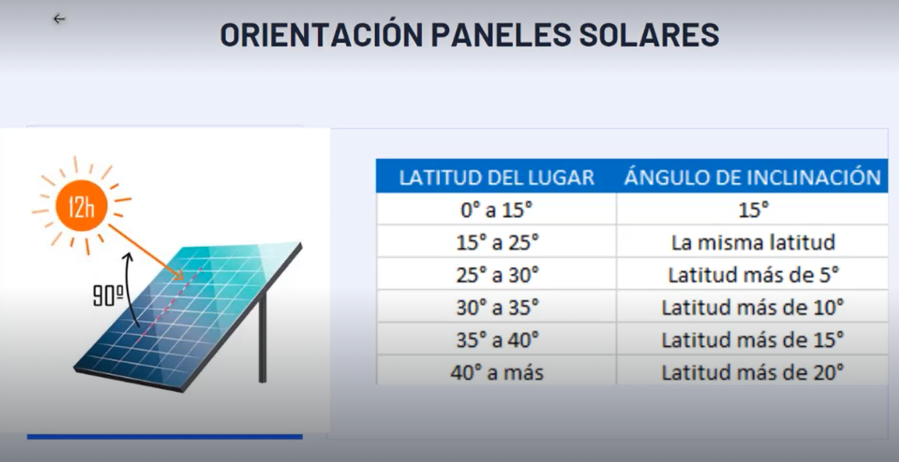

DIMENSIONADO
APARATO | CANTIDAD | POTENCIA | POTENCIA TOTAL | HORAS DE USO | ENERGIA REQUERIDA
CARGADOR | 2 | 7.75 | 15.5 | 2 | 31
LAPTOP HP | 1 | 150 | 150 | 12 | 1800
 |  |  | 165.5 |  | 1831

DEMANDA | 2197.2 | WH

WATTSS PICO | 439.44

# MODULOS | 1.0986 |  | WATTSS | V
 | 1 |  | 400 | 24

BATERIAS

AH | 183.1 |  | AH | V
 | 1.831 |  | 100 | 12

CONTROLADOR |  |  | AH
10.48 |  |  | 50

INVERSOR
 |  |  | 1000
198.6 | W

CONDUCTOR

16.375 | A

2.1053571429 | mm2
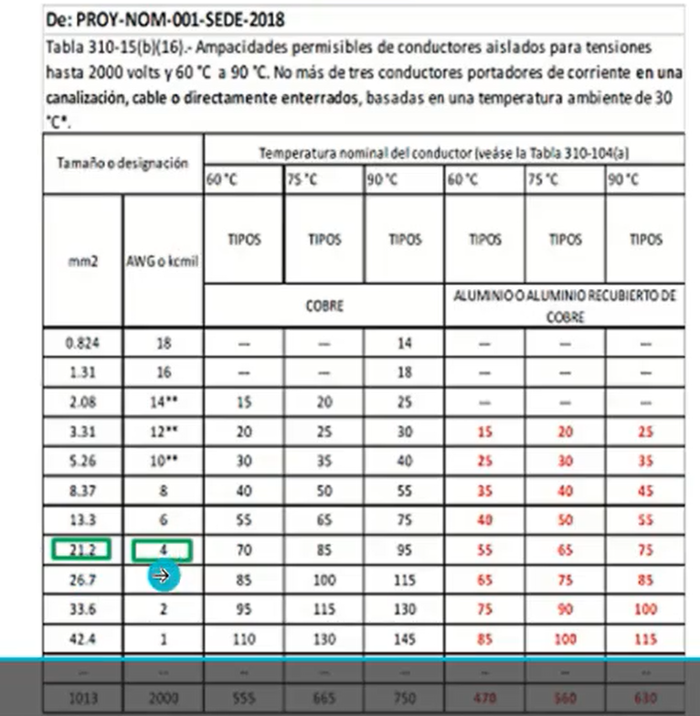

cable:4 AWG

CONTROLADOR A LAS BATERIAS

